PSS - Índice
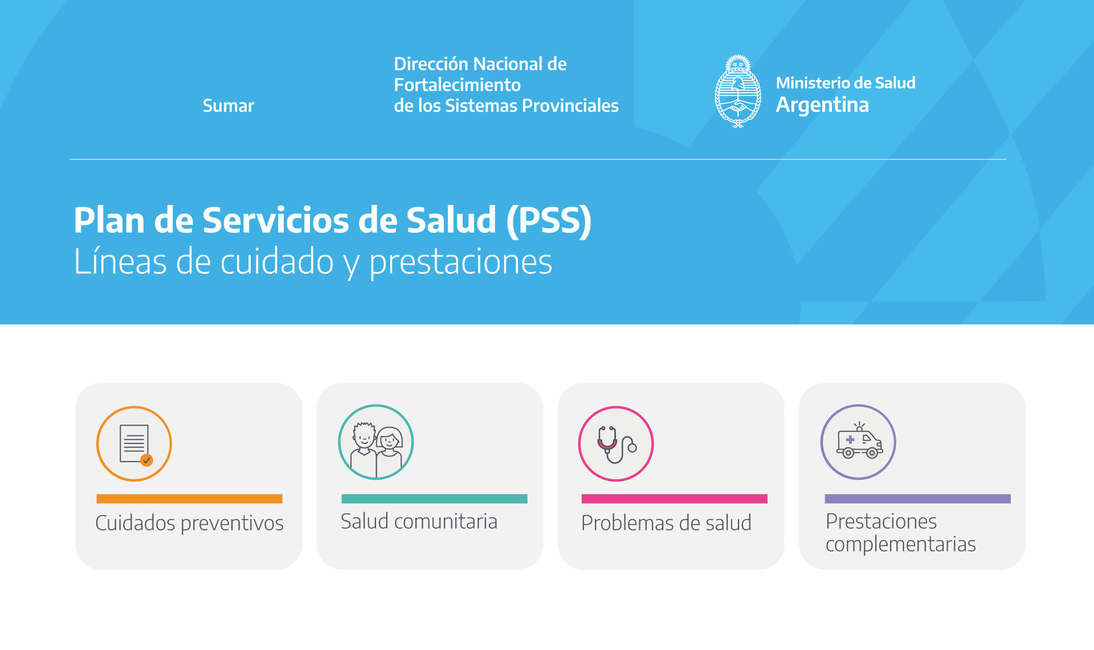

Prestaciones para
- Controles de salud
- Odontología
- Oftalmología
- Salud sexual y reproductiva
- Cuidados en embarazo parto y puerperio
- Tamizaje oncológico
- Pesquizas en la infancia
- Aplicación de vacunas
- Búsquedas activas
Prestaciones para atención
de personas con
- Enfermedades crónicas no transmisibles
- Enfermedades infecciosas
- Tumores
- Desnutrición
- Anemia
- Salud mental y situaciones de violencia
- Problemas odontológicos
- Hipoacusia
- Trastornos del aprendizaje
- Anomalías congénitas y recién nacidos con riesgo.
- Problemas en embarazo parto o puerperio
- Dificultades en la reproducción
- Interrupción voluntaria y legal de embarazo
Prestaciones referidas a
- Talleres
- Rondas e informes sanitarios
- Salud medioambiental
- Notificación mensual de casos a la Red Nacional de Anomalías Congénitas
Prestaciones que complementan la atención brindada
- Estudios de laboratorio
- Imágenes
- Anatomía patológica
- Consultas y teleconsultas a especialistas
- Traslado de baja, mediana y alta complejidad
- Prescripción de medicamentos
- Entrega de leche

